Layout Screen
Detail Design | Project | ASOFT - ERP.NET | ID Screen | AF0324 | Created By | Thị Phượng | Updated By | Thị Phượng
 | Module | ASOFT - T | Name Screen | Xác nhận thủ quỹ | Created Date | 01/14/2016 | Updated Date | 2016-01-18

Layout |  |  |  |  |  |  | Overview
 |  |  |  |  |  |  | Sử dụng màn hình này để: Quét mã xác nhận của thủ quỹ

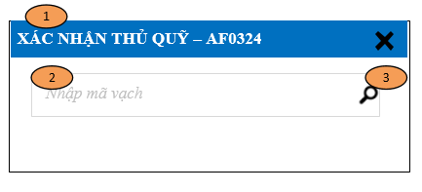
 |  |  |  |  |  |  | Flow Screen
 |  |  |  |  |  |  | Login -> S -> Phân hệ -> ASOFT-T -> Nghiệp vụ -> Barcode Quỹ -> Xác nhận thủ quỹ - AF0324

Form Func Spec
Detail Design |  | Project | ASOFT - ERP.NET | ID Screen | AF0324 | Created By | Thị Phượng | Updated By | Thị Phượng
 |  | Module | ASOFT - T | Name Screen | Xác nhận thủ quỹ | Created Date | 01/14/2016 | Updated Date | 01/18/2016

I. KHÁI QUÁT CHỨC NĂNG
 | Quét mã vạch xác nhận thủ quỹ

II. LOAD DỮ LiỆU (FORM_LOAD)
 | 0.Load giá trị mặc định cho form

 | 1. Kiểm tra phân quyền
 |  | Tham khảo sheet Code Standar

 | 2. Biến và tham số
 |  | @DivisionID, @VoucherID
 | 3. Đổ nguồn cho combo

 | 4. Đổ nguồn cho Form, Grid, Control

 | 5. Đổ nguồn ngoại lệ cho combo

Thực thi @SQL0001 Kiểm tra đK mã vạch
Confirm message AFML000395
Click LinkSearch Form AF0324
Warn message AFML000397
1
0
Thực thi @SQL0004
Ktra ĐK DeliveryStatus
0
1
Confirm message AFML000395
Không
Update @SQL0005
@SQL0003
Có
Không
Update @SQL0002
@SQL0003
Có
Update @SQL0005
@SQL0003
Update
@SQL0002 @SQL0003
Load form AF0324
Load Form AF0061
Load Form AF0061
III. XỬ LÝ SỰ KiỆN
- Luồng nghiệp vụ 1

IV. LƯU ADD NEW (SAVE_CLICK)
 | 1. Kiểm tra trước khi lưu

 | 2. Lưu

V. LƯU EDIT (SAVE_CLICK)
 | 1. Kiểm tra trước khi lưu

 |  | Tham khảo luồng nghiệp 1
 | 2. Lưu

 |  | Tham khảo luồng nghiệp 1
VI. XÓA (DEELETE_CLICK)
 | 1. Kiểm tra trước khi xóa

 | 2. Xóa

VII. IN (PRINT_CLICK)

